상품제안서
리본 헤어밴드 | 상품코드: S38697

 |  |  |  |  |  |  | 02-713-8555 | www.synergygift.co.kr
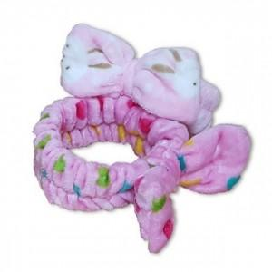

【상세/제작정보】 | <p><span style="font-size: 18.6667px;">※ 이미지와 다른 타입으로 발송될 수 있습니다.</span></p><p><span style="font-size: 14pt;">※ 색상은 랜덤 출고 됩니다.</span></p><p><span style="font-size: 14pt;">&nbsp;</span></p><p><span style="font-size: 14pt;">※ 운임비 별도 발생 됩니다.</span></p>

【인쇄/포장옵션】 | 스티커 / OPP(비닐)

【공급단가】 | 수량 | 500~ | 1,000~ | 3,000~ | 5,000~ | 10,000~
*VAT별도 | 단가 | 760원 | 750원 | 730원 | 700원 | 670원

【상품 URL】 | https://www.synergygift.co.kr:443/src/goods_detail.php?gdno=38697

